1G
(1G) 2023年11月 素板生産推進課月報

進行中項目： |  | 預計完成日 | 已結案項目：
1.工事/定修安全管理協力 |  |  | ①11月份工事日安全巡檢 4 回、定修安全巡檢 2 回。
① | 工事/定修安全巡檢 | 持續進行 | 單位別 | 缺失(件) | 改善(件) | 完成度(%) | 備註
② | 特殊工事安全管理協力(CF溫修安全KY教育及巡檢) | 持續進行 | 素一 | 0 | 0 | - | 2023-11-15
 |  |  | 素二 | 1 | 1 | 100% | 2023-11-17
 |  |  | 素三 | 1 | 1 | 100% | 11/7、11/13
 |  |  | 素四 | 0 | 0 | - | 11/14、11/21
 |  |  | ②11月份CF溫修作業前安全教育實施濟(11/14~11/21包含常日及三交代共6梯次)

2.職安衛年度活動計畫推展 |  |  | 2.職安衛年度活動計畫推展
① | 自動檢查計畫實施 | 持續進行 | ① | 11/1 自動檢查計畫實施濟-檢查項目包含個人防護具/電動拖板車外充機以及貨車
② | BNF教育及演練 | 持續進行 | ② | 11/22 BNF教育及演練活動籌備濟
③ | 危險體感道場教育 | 2023-12-31 | ③ | 11/30 課內4RKYT & 危險體感道場教育第2梯次教育課程排定濟
④ | 危險預判及改善提案 | 持續進行 | ④ | 11/30 危險預判紀錄表單提出3件濟

 |  |  | 3.部內自主安全活動
3.自主安全活動 |  | 持續進行 | ① | 11/21 安全主題教育資料以及安全宣導影片編成
① | 每月安全主題教育 |  |  | 11/22 BNF及MENTOR情境教育宣導教育資料作成
② | FL碰撞預防活動 | 2023-11-30 | ② | 11/21 FL碰撞狀況調查各窯進度確認濟
③ | 安全教育體制建構 | 持續進行 | ③ | 11/28 安全教育資料再審視及進度資料作成濟
④ | 窯區環測資料整理及進度確認 | 持續進行 | ④ | 11/25 窯區環測資料整理及進度確認濟(EF 測定待&其餘窯別實施濟)

4.定例會議及活動 |  |  | 4.定例會議及活動
① | 課安會議宣導及紀錄彙整 | 持續進行 | ① | 10/27 10月份課安會議實施濟
② | 45K/14K/50K活動推展 | 持續進行 | ② | 11/14 14K巡檢實施濟 & 11/22 50K管理審查教育濟 & 11/23 45K巡檢實施濟
③ | CSR交流會 | 持續進行 | ③ | 11/3 CSR安全交流會實施濟
④ | COLD安全活動 | 持續進行 | ④ | 11/24 COLD TAS 安全溝通交流會議實施濟

5.事例再發預防 |  |  | 5.事例再發預防
① | 事例情報宣導提醒 | 持續進行 | ① | 早會事例情報宣導提醒(共9回)
② | 事例橫展開調查對應 | 持續進行 |  | 11/3 事例情報宣導 7/21 YTC型板冷卻槽下小火事故報告書
 |  |  |  | 11/4 事例情報宣導 11/1 ADCH 作業姿勢不當致腰傷災害速報
 |  |  |  | 11/7 事例情報宣導 11/1 AMMA 右頰切創傷災害速報
 |  |  |  | 11/9 事例情報宣導 11/6 AAETW夾傷災害不休業
 |  |  |  | 11/9 事例情報宣導 11/3 ATGT 有害物進入右眼灼傷微傷預估
 |  |  |  | 11/13 事例情報宣導8/25 基板加工課合紙壓縮機操作時手部夾傷BNF
 |  |  |  | 11/15 事例情報宣導8/25比利時工廠手部捲入切斷重大災害
 |  |  |  | 11/21 事例情報宣導8/7 AEUS人員疑似踩到鞋帶跌倒災害報告
 |  |  |  | 11/22 事例情報宣導7/2 高砂工廠作業時發生急性腰痛休業災害
 |  |  | ② | 事例橫展開調查對應
 |  |  |  | 11/16 OF窯窺視窗煉瓦落下起火事故對策展開-煉瓦盛接盤共54枚-到貨濟/設置待

6.安全改善活動 |  |  | 6.安全改善活動
① | 新防割手套導入 | 持續進行 | ① | 11/16 手套切替進度調查確認濟(素四切替待.其他窯切替濟)
② | 耐熱手套評估導入 | 2023-11-30 | ② | 11/30 各窯BATH SEAL作業現場第二回測試及回饋紀錄資料彙整濟

7.其他推展活動事項 |  |  | 7.其他推展活動事項
① | AGC災害事故虛驚履歷建構 | 持續進行 | ① | 11/30 AGC災害事故履歷資料庫新增3件(11/14 比利時手部捲入重大災害..等 )
② | 他單位作業支援 | 持續進行 | ② | 11/1~11/10 EF薄板水貼測定支援協力.共10日總計10人次
 |  |  |  | 11/11~11/30 EF 原料切替O/L監視支援協力共19日總計20人次
 |  |  |  | 11/2~11/23 SLIMMING取樣切割作業支援共6回總計10人次

12月份預定作業項目 |  |  | 橫展開/效率提升/CD實績：
＊工事/定修安全巡檢 |  |  | 無特別事項
＊生推課危險體感道場及教育4RKYT教育 |  |  | OF窯窺視窗煉瓦落下起火事故對策展開-煉瓦盛接盤54枚到貨濟/各窯橫展開設置進度持續確認中
＊RA風險評估再審視及檢證
＊自動檢查計畫實施
＊每月安全主題教育
＊FL碰撞預防活動
＊安全教育體制建構 |  |  | 工程變更：
＊定例會議及活動 |  |  | 日付 | 区分 | 內 容 |  |  | 分類 | 狀態
＊事例情報宣導提醒及橫展開調查對應
＊災害事故虛驚履歷建構
＊安全改善活動推展
＊本職學能及年度在職教育訓練
Comment：
11/24 CF溫修工事開始,進行溫修相關安全管理活動運作籌備及實施

2G
(2G) 2023年 11月 素板生産推進課月報

進行中項目： |  |  | 預計完成日 | 已結案項目：

※重點摘錄 |  |  |  | 1. EF Drip 800/1200um判定規格緩和判定變更切替 |  |  | → | 完了 | 嘉彬
1. YF/EF TOM反射濾光材的交換 | → | 完了 | 東洋 | 2. EF Dross識別提升 新規#398#399裏GATE導入 |  |  | → | 完了 | 嘉彬
9/21完成YF TOM反射濾光材的交換作業,各項檢證後沒有發現異常. |  |  |  | 3. JF/KF TOM Delta自動判定採用開始切替 |  |  | → | 完了 | 嘉彬
10/23 EF 完成TOM反射濾光材更換,各項檢證後沒有發現異常. |  |  |  | 4. TW02水貼機標準化(標準書及標準片導入) |  |  | → | 完了 | 嘉彬
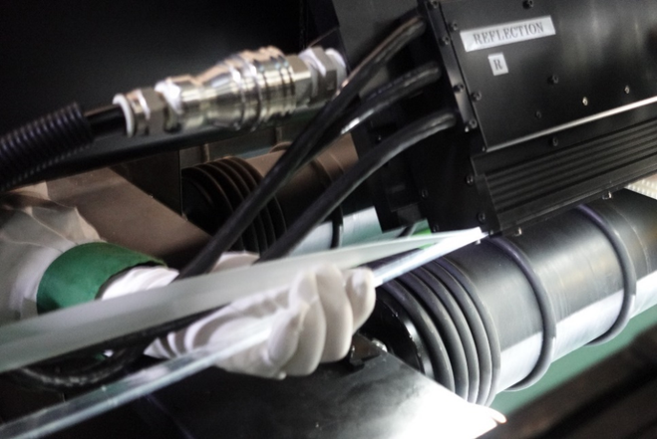
※11/28 工變結案報告提出(恆久繼續) |  |  |  | 5. EF TOM新構成系統切替 |  |  | → | 完了 | 勝立/東洋/嘉彬
 |  |  |  | 6. TAS檢查HOST PC型號一致化 |  |  | → | 完了 | 家興
 |  |  |  | 7.YF TOM Delta 拡大運用工程變更 |  |  | → | 完了 | 嘉彬
 |  |  |  | 8.YF/EF TOM反射濾光材的交換 |  |  | → | 完了 | 東洋
 |  |  |  | 9.各窯TOM GATE新規#111 表GATE導入 |  |  | → | 完了 | 嘉彬
 |  |  |  | 10.各窯TOM新規GATE＃851＃852#853表GATE導入 |  |  | → | 繼續 | 嘉彬
 |  |  |  | 11.各窯TOM新規GATE＃128,129表GATE導入 |  |  | → | 繼續 | 嘉彬
 |  |  |  | 12.JF窯とKF窯TOM3 Deltaの運用範囲拡大 |  |  | → | 繼續 | 嘉彬
2. TAS精査機レンズ倍率一致化。 | → | 繼續 | 家興
預計12/5進行工程變更說會。

3. JF/KF G11生產性UP(精査誤判再教育) | → | 完了 | 其芳
8月:教育後,目前JF/KF精查BOS正解率由50%-->80%
9月:定期正解率調查持續追蹤狀況.
11月:定期正解率調查正解率90%維持.
4.步留提升及品質對應
4.1JF窯とKF窯TOM3 Deltaの運用範囲拡大 | → | 繼續 | 嘉彬

精查欠點很多、造成精查員判定高負荷、Delta污採用Gate提出推行減少精查欠點。

4.2 ADCA QA回饋KF窯309GATE錫玉無法去除,協力調查錫玉分布
提供情報讓KF HOT對策錫玉欠點,近期已經恢復一般水準
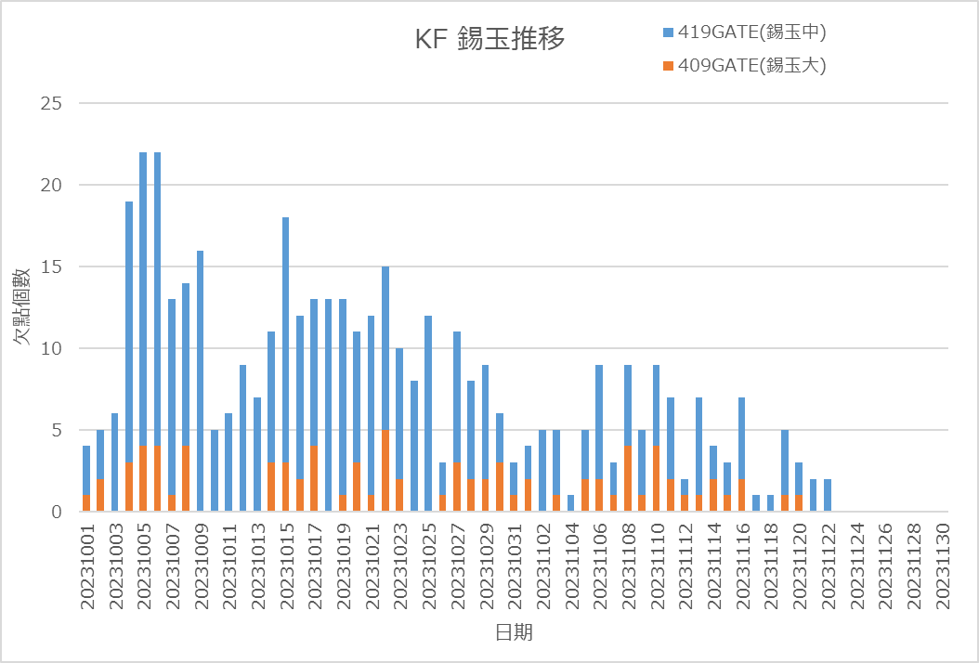

5.窯目視欠點自動判定開發(AI) | → | 繼續 | 東洋 | 橫展開/效率提升/CD實績：
最終目標是利用AI將TOM欠點進行16種的分類,目前已經完成16類AI學習,
測試後,有互相排斥現象,程式需要分拆,目前測試中.
AI MODE仍使用舊有YOLO V4,因單次只能學習一種畫像,較不符合TOM需求,
目前與雲科大老師合作,開發TOM專屬的AI MODE以加快AI訓練及執行時間.
→因舊方式正解率偏低(50%),11月會議決議採用兩階段判定,
第一階段採舊方式初判,第二階段將三畫像融合後再次判斷.
12月份預定作業項目 |  |  |  | 工程變更：
1. 各窯C_ZOP GATE 118,828,829,導入 |  |  |  | 日付 | 区分 | 內 容 |  |  | 分類 | 狀態
2. TAS精査LENS倍率提升 (分解能UP) |  |  |  | 2023/3/27 | 一時 | JF/KF_TOM-Delta判定採用開始 |  |  |  | OPEN
3. YF薄板TOM反射光量異常對應 (Lee#750 Filter更換) |  |  |  | 2023/6/2 | 一時 | EF TOM0.2t薄板量產開始 |  |  |  | OPEN
4. KF針棒 (sirika/鐵磷系) 欠点分離 Gate#作成檢討 |  |  |  | 2023/6/2 | 一時 | EF TOM0.15t薄板量產開始 |  |  |  | OPEN
5. YF/EF窯TOM反射濾光片更換 |  |  |  | 2023-07-04 | 一時 | JF窯_T面泡識別表Gate(101,490)導入 |  |  |  | OPEN
6. JF/KF窯精查教育資料做成及精查員持續教育 |  |  |  | 2023-08-17 | 恆久 | YF 窯TOM Delta 拡大運用 |  |  |  | OPEN
7.製造一部情報可視化推行(日報、周報、月報) |  |  |  | 2023-09-07 | 恆久 | YF/EF窯 TOM反射照明濾光片變更 |  |  |  | OPEN
8.各窯TOM SOFT改版導入,追加新警報功能
Comment：

3G
(3G) 2023年11月 素板生産推進課月報

進行中項目： |  |  |  | 預計完成日 | 已結案項目：
1、製一部包裝副資材/補助材料費削減 |  |  |  |  | 1. 瓦楞紙供應商新增 : 正隆
1) 副資材費用削減 |  |  |  |  | 2. 切刀(Wheel)走行距離提升 : 橫切走行距離150km→200km
 | 1. 各線在庫量最適調整，統一發注 |  |  |  | 3. ATP-E紙処方変更_酵素添加量1.5倍中間品評價
 | 2. G7. 5用長滯在庫副資材處置 |  |  |  | 4. TEX 10*50*280 二枚合併10*100*280 使用
 | 3. PL type : A60用長滯在庫副資材處置 |  |  |  | 5. A70、A71之PL型號積載G6素板使用
 | 4. 捆包副資材回收率提升 |  |  |  | 6. G5素板 A55 PL裝載，運送+切面採板評價完成
 |  |  |  |  | 7. DNV外稽及内部監査 部內相關資訊揭示、橫展開及對策確認
 | 副資材採購 - 交流會.xlsx |  |  | 持續進行 | 8. 製一部品質海報及品質月間活動&品質コンプライアンス宣言再審視
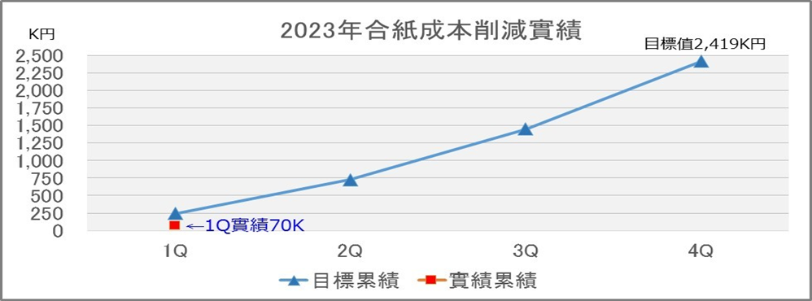
 |  |  |  |  | 9. AFK 合紙移管品評價相關，預定 CF進行
 |  |  |  |  | 10. CF窯平坦度RF值不良評價，SHP slimming樣本切出協力
2) 補助材料費削減 |  |  |  |  | 11. EDGE Barcode列印檔案備份
 | 1. APIO在庫品消化 |  |  |  | 12. 7/3~14 支援YF薄板水貼作業
 | 2. ADT內平板紙加工評估 |  |  |  | 13. Point Light照度管理修定推進
 | 3. 新紙種加入與提升使用率 |  |  |  |  | 變更案
 | 4. KGP-E紙預計3Q後能導入使用 |  |  |  |  | Point Light | 距離(mm) | 光源(Lx)
 | 5. YAP2持續評價並將結果回饋給紙商，改善ADT的素板合紙。 |  |  |  |  | 變更前 | 1000 | 1000
 |  |  |  |  |  | 變更後 | 1500 | 600
 |  |  |  |  | 14. 全素板製造據點的Point Light照度管理已經統一(1500mm)光源(600Lx)
 |  |  |  |  | 接續要推行將水銀燈→LED燈，變更前調查推進。
 |  |  |  |  | 15. 2023年度 包裝段人員能力認定實施,全員8/15完成濟
 |  |  |  |  | 16. 素一課、二課三交代COMPLIANCE教育 完成濟 (9~10月進行素三、四課)
2、人材育成 |  |  |  |  | 17. G61及K63 PL使用之工變完成，相關捆包仕樣書/基準書文書改版更新完成
1) 三交代人員技能提升 |  | ◆2023 COLD技能強化教育活動計畫◆.xlsx |  | 持續進行 | 18. 高砂向合紙移管至ADT,資材料號申請
 | 1. 品質測定作業原理原則教育 |  |  |  | 19. A50裝載G5 0.2T以下捆包仕樣書PP帶變更暫定版製作
 | 2. 各課各區段-作業標準書教育三交代(A、B階)-E-learning教育 |  |  |  | 20. 品質月間活動之品質海報及標語募集, 8/25提出濟
 | 3. B階技能強化教育活動（1回/月） |  |  |  | 21. 23年度上半期技能評價(A階) 完成濟
 |  |  |  |  | 22. 手動平板紙裁紙機效益的評估不符合成本，後續針對與海外設備差異點再次檢討。
 |  |  |  |  | 23. 高砂合紙移管品評價完成導入使用
3、製一部品質行動基準遵守 |  |  |  |  | 24. QMS品質意識向上活動資料宣導
1) 品質Complianceミス撲滅 |  |  | 2023年QMS活動計劃-20230712.xlsx |  | 25 *56D裝載G5玻璃之捆包仕樣書及基準書改版
 | 1. Compliance案例演練\教育-三交代(A、B階) |  |  |  | 26. 【品質活動】收率信賴性向上 (與素品保協力實施)
 | 2. 要因分析案例演練\教育-三交代股長(B階) |  |  |  | 27. 【QMS活動】素材四課BP業者(井原/英特科)品質Compliance教育 (與QMS事務局協力實施)
 | 3. 品質相關作業的作業標準書、記錄表需檢視及修改 |  |  |  | 28. YF 9/21~10/9 Wizuse切替期間 D/O監視作業支援
 | 4. 指定日期-現場各項檢測作業錄影畫面檢證提供 |  |  |  | 29. AFK 移管合紙1910，品質評價投入推進
 | 5. 生推課-至各課現場檢測作業錄影畫面抽檢確認 |  |  | 持續進行 | 30. 合紙存放空間不足商談
 |  |  |  |  | 31. YF-0.4t SHP slimming樣品切出追加3回作業
2) 管理ミスなし継続日数 |  |  |  |  | 32. G4~G6用三合板除蟲劑噴灑作業實施推進
 | 1. 各Line作業標準書教育(三交代) |  |  |  | 33. EF薄板切折安定調整/水貼測定支援10/23-11/7
 | 2. 品質相關作業Video Review |  |  |  | 34. 捆包poly sheet尺寸最適化(costdown導向)
 | 3. 部內定期QMS會議招開 |  |  |  | 35. YF-0.4t SHP slimming樣品切出追加3回作業
 |  |  |  |  | 36. EF Wizsu切替 O/F放流監視支援11/11-11/25
4、對象樣品取樣作業 (每個月至少一次，持續進行)。 |  |  |  |  | 37. 高砂 合紙在庫ListとADT移管受入確認/評價
 | 1.SHP slimming對象樣品取樣作業 |  |  | 持續進行

5、生產系統data整合，DX數位化推進 |  |  |  | 持續進行
 | 1. Tableau資料連結測試(課題製作)
 | 2. Uipath基礎開發課程參與

6、製一部及四課生產實績統計。 |  |  |  | 持續進行
 | 1. 因應SPO切替，生產實績VBA巨集修改及儲存位置變更
 | 2023-07 製一部生產實績速報(緩和品)_DataOnly.xlsx

12月份預定作業項目 |  |  |  |  | 橫展開/效率提升/CD實績：
1. KGP-E紙G6工程變更推進 |  |  |  |  | 1. 23年-11月 副資材(包裝材)費用 : 1041K C/D : -200 K，補助材(切刀)費用 : 606K C/D : 62 K
2. ADCA向G11捆包poly sheet薄化 C/D推進 |  |  |  |  | 2. 各單位相互調撥支援，11月份費用 C/D NT$ 539 K 元，在庫閒置副資材持續下降中。
3. YAP2紙 5月抄造評價-T刮傷有 後續對應處置
4. 生產情報Tableau Server可視化計畫 推進
5. YAP2紙 素板長滯(6→12個月) 工變推進
6. G11用3006mm YAP2-電着力改善品の評価
7. 本設計開依賴MPM紙(旧KHP社)做研磨側評價 |  |  |  |  | 工程變更：
8. 長滯品管理期限延長推進 |  |  |  |  | 日付 | 区分 | 內 容 |  | 分類 | 狀態
9. Y/C/EF窯 Wizsu Slimming Sample評價追加切出對應 |  |  |  |  | 2022/7/19 | 一時 | KGP-E紙(原春日紙)導入使用(ADT) |  |  | OPEN
10. MPM新合紙導入 |  |  |  |  | 2023-09-13 | 一時 | KGP-E紙(原春日紙)導入使用(ADCS) |  |  | OPEN
 |  |  |  |  | 2023-10-17 | 恆久 | 素板保管期間延長180日→365日(YAP2紙) |  |  | OPEN
 |  |  |  |  | 2023-11-14 | 一時 | G11 PL捆包用抗靜電膜厚度/顏色變更(手前側) |  |  | OPEN
Comment： |  |  |  |  | 2023-11-15 | 恆久 | YAP2紙電著力改善品 |  |  | OPEN
合紙/副資材的統合分配，讓安全在庫量最適化，達到C/D目標，推進課在各窯溝通上扮演重要角色，相關業務持續推進。

EF4 2th薄板支援依賴(0.3t~0.15t)
G4 木板(蟲害)
10月のYF winzs サンプル切出(3回)

他課応援
他課特殊作業支援人次
支援人數
4月 | 34
5月 | 0
6月 | 24
7月 | 38
8月 | 32
9月 | 86
10月 | 89 | YF D/O、EF薄板現場+水貼、CF三交代2組缺員支援
11月 | 216 | EF O/F D/O、EF薄板現場+水貼、CF三交代2組支援
12月

